图片浏览器
1 | 描述字段，在设计稿中，指出最多两行，超出显示… | 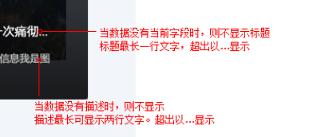
2
3
4

气泡
1 | 气泡slot中的内容，支持绑定事件，可以正常触发。但是在气泡中改变了v-model绑定的值为false，值已经正常改变，只是气泡没有关闭 | 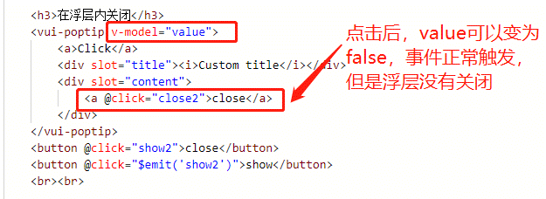 | 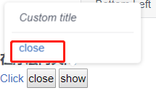
2

颜色
1 | useColors和colors属性的类型应该是字符串或者数组，用户既可以直接写useColors = ["yellow","red"]，也可以绑定实体数据:useColors = "data.current.colors" ,其中实体数据格式为"yellow,red"的字符串。 组件中处理useColors和colors属性值时，应该去判断类型为字符串或者数组，分别做处理 | 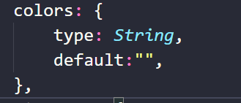
2

